КАСАТЕЛЬН ПУЧЕНИЕ
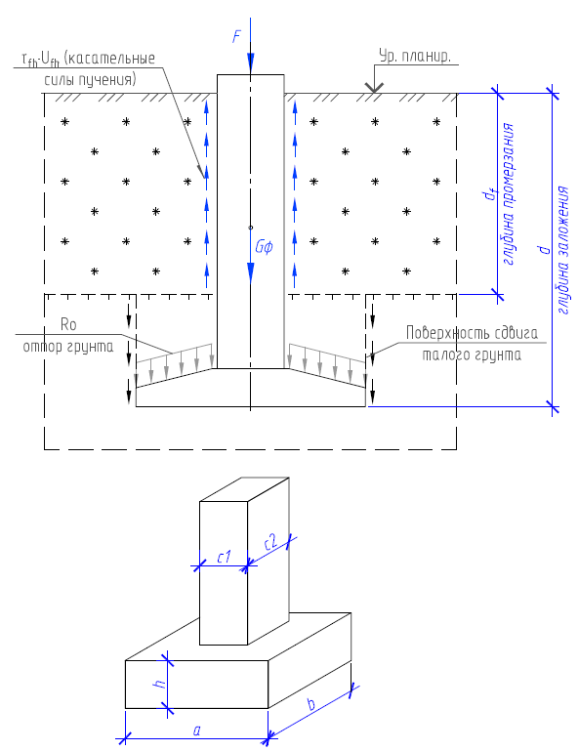
ИСХОДНЫЕ ДАННЫЕ
 | 2 |  |  |  |  | 2 | Тип грунта В ПРЕДЕЛАХ глубины промерзания
 |  |  |  |  |  | 2 | Тип грунта НИЖЕ глубины промерзания
 |  |  |  |  |  | 1 | Тип поверхности фундамента
 |  |  |  |  |  | 1 | Тип обработки поверхности
 |  |  |  |  |  | 2 | Уклон боковых граней фундамента в слое промерзания
 |  |  |  |  |  | 5 | Конструкция пола в здании/наличие отопления
dfn = | 1.5 | м, Нормативная глубина промерзания грунта в районе строительства (изыскания)
F = | 8 | Тс, расчетная постоянная нагрузка, действующая на фундамент. "-" при выдергивании)
tint = | 0 | °С, расчетная температура внутреннего воздуха (для отапливаемых зданий) |  |  |  |  |  |  | 0
Геометрические параметры фундамента
d = | 4 | м, глубина заложения подошвы фундамента
a = | 0.8 | м, меньший размер подошвы фундамента
b = | 0.8 | м, больший размер подошвы фундамента
c1 = | 0.8 | м, меньшая сторона сечения стойки фундамента
с2 = | 0.8 | м, большая сторона сечения стойки фундамента
h=δ = | 0 | м, средняя толщина плитной части фундамента
Вычисленные значения
Af = | 7.52 | м2, площадь сдвига талых грунтов |  |  | 7.52
kh = | 1.1 | Коэффициент влияния теплового режима сооружения (см. таблицу 5.2 СП 22.13330.2016)
df = | 1.65 | м, Расчетная глубина промерзания грунта |  |  | 1.65
Rf = | 3 | Тс/м2, среднее трение грунта по боковой поверхности в пределах НЕ промерзающего слоя (СП 24.13330.2011)
τfh = | 9.35 | Тс/м2, удельная касательная сила пучения по СП 25.13330.2016
τfh = | 8.7 | Тс/м2, удельная касательная сила пучения по СП 22.13330.2016 |  |  |  |  |  | Коэфф к τfh | kf = | 1.000
τfh = | 8 | Тс/м2, удельная касательная сила пучения по Руководство по проектированию оснований и фундаментов на пучинистых грунтах
Gf = | 6.40 | Тс, нормативный вес фундамента |  |  |  |  |  |  | m1 = | 5.00
Gгр = | 0.00 | Тс, нормативный вес грунта на свесах подошвы |  |  |  |  |  |  | m2 = | 5.00
Afh = | 5.28 | м2, площадь сдвига по мерзлым грунтам |  |  | 5.28 |  |  |  | n1 = | 2.06
Kaf = | 1 | коэффициент снижения смерзания за счет применения окраски, обмазок и др. обработок поверхности |  |  |  |  |  |  | n2 = | 2.06
k1 = | 1 | коэффициент к силе смерзания в зависимости от уклона граней фундамента |  |  |  |  |  |  | β1 = | 0.012
k2 = | 1 | коэффициент к силе смерзания в зависимости от типа поверхности фундамента |  |  |  |  |  |  | β2 = | 0.012
РЕЗУЛЬТАТЫ РАСЧЕТА
выпучивающая сила |  | удерживающая сила |  | Вывод: несущей способности -
45.94 | Тс | 33.47 | Тс | НЕ ДОСТАТОЧНО | Расчет по СП 22.13330.2016 Основания зданий и сооружений (разд. 6.8)
49.37 | Тс | 33.47 | Тс | НЕ ДОСТАТОЧНО | Расчет по СП 25.13330.2016 Основания и фундаменты на вечномерзлых грунтах (разд. 7.4)
46.46 | Тс | 33.26 | Тс | НЕ ДОСТАТОЧНО | Расчет по Руководство по проектированию оснований и фундаментов на пучинистых грунтах
45.94 | Тс | 35.52 | Тс | НЕ ДОСТАТОЧНО | Расчет по Пособие по проектированию оснований и фундаментов зданий и сооружений к СНиП 2.02.01-83
коэффициенты γc и γn принимаются одинаковыми во всех случаях и равны 1,0 и 1,1 соответственно
для крупнообломочных грунтов с глинистым или мелкопесчаным заполнителем >30% характеристики грунта принимать по характеристикам заполнителя

Таблицы
СП 22.13330.2016 Основания зданий и сооружений (разд. 6.8) | Пособие по проектированию оснований и фундаментов зданий и сооружений к СНиП 2.02.01-83 | СП 25.13330.2016 Основания зданий и сооружений (разд. 7.4)
